选字
 |  |  |  |  |  |  |  |  |  |  | 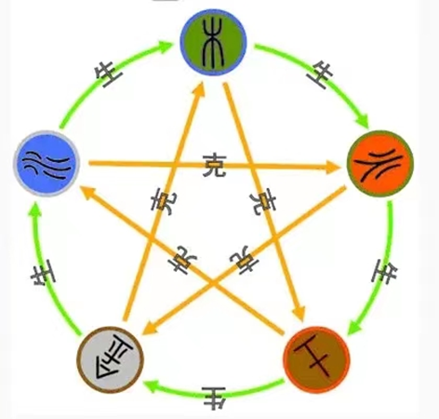
属性 |  | 6画 | 7画 | 8画 | 10画 | 12画 | 14画 | 15画 | 16画 | 17画 | 配置 | 名字
金 | 1 | 丞 | 劭 | 昌 | 仓 | 创 | 嫦 | 赐 | 辑 | 操 | 6+10 | 舟洋
 | 2 | 存 | 车 | 承 |  | 钧 | 铭 | 铤 | 铮 | 禅 | 6+12
 | 3 | 舟 |  | 庚 | 师 | 钦 | 铨 | 绪 | 诸 | 徽 | 8+10 | 府钊 | 明钊 | 沁时 | 昂洋
 | 4 |  |  | 尚 | 时 | 尊 | 睿 |  |  | 骏 | 8+15
 | 5 |  |  | 昔 |  | 捷 | 衔 |  |  | 逊 | 8+16 | 欣颖
 | 6 |  |  |  | 钊 |  | 逍 |  |  |  | 8+17
水 | 7 | 冰 | 贝 | 府 | 津 | 博 | 宾 | 辉 | 翰 | 繁 | 9+15
 | 8 | 伏 | 伯 |  | 纽 | 淳 | 辅 | 漫 | 洁 | 璞 | 9+16
 | 9 | 汀 | 甫 | 明 | 洋 | 涵 | 珲 | 墨 | 霖 | 泽 | 16+7 | 桥甫 | 谚甫
 | 10 |  | 孚 | 牧 |  | 贺 | 鸣 | 霆 | 默 | 弥 | 水木
 | 11 |  | 妍 | 沛 |  | 荆 | 陌 | 霄 | 润 |  | 水土
 | 12 |  |  | 沁 |  | 涯 | 溥 | 复 | 潼 |  | 水金
 | 13 |  |  | 沙 |  |  | 飒 | 浒
 | 14 |  |  | 汲 |  |  | 溢
木 | 15 | 考 |  | 昂 | 格 | 棣 | 纲 | 标 | 苍 | 检
 | 16 | 匡 | 村 | 板 |  | 栋 | 构 | 翦 | 桦 | 联
 | 17 | 仰 | 君 | 季 | 桔 | 集 | 嘉 | 颉 | 蒲 | 谦
 | 18 | 竹 | 言 | 杻 | 隽 | 绛 | 侨 | 庆 | 桥 | 蔚
 | 19 | 聿 |  | 玖 | 珂 | 轲 | 荣 | 枢 | 谚
 | 20 |  |  | 欣 | 括 | 期 | 茹 | 仪 | 颖
 | 21 |  |  |  | 矩 | 结 |  | 毅
 | 22 |  |  | 祁 | 原 | 景
 | 23 |  |  |  |  | 珺
 | 24
火 | 25 | 弛 | 呈 | 长 | 岛 | 理 | 畅 | 皑 | 陈 | 隆
 | 26 | 光 | 良 | 岱 | 朗 | 琉 | 绰 | 彻 | 炽 | 骋
 | 27 | 旨 | 廷 | 狄 | 伦 | 晴 | 尔 | 褚 | 达 | 戴
 | 28 | 自 | 志 | 典 | 纳 | 寻 | 领 | 董 | 道 | 绩
 | 29 |  | 灼 | 炅 | 朔 | 轶 | 纶 | 践 | 瑾 | 襄
 | 30 |  | 佟 | 昆 | 展 |  |  | 黎 | 璋
土 | 31 |  | 坊 | 艾 | 埔 | 翔 | 硕 | 纬 | 衡 | 遨
 | 32 | 充 | 均 | 坤 |  |  | 玮 | 卫 | 融 | 阳
 | 33 | 伊 | 延 | 亚 |  |  | 祎 | 叶 | 颐 | 辕
 | 34 | 羽 | 冶 | 昀 | 轩 |  | 旖 | 逸 | 运 | 优
 | 35 |  | 甬 | 侑 | 峭 |  | 墉 | 影 | 壁 | 远
 | 36 |  |  |  | 益 |  |  | 增

